상품제안서
[20x100] 국내산 아누타 쿨 스포츠타올 | 상품코드: F24057

 |  |  |  |  |  |  | 02-412-0044 | www.easy1.co.kr
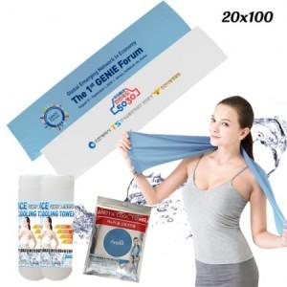

【상세/제작정보】 | 딱딱해지지 않는 신개념 냉각타올

【인쇄/포장옵션】 | 실크, 풀칼라 / 지퍼백포장

【공급단가】 | 수량 | 200~ | 500~ | 1,000~ | 3,000~ | 5,000~
*VAT별도 | 단가 | 1,690원 | 1,660원 | 1,620원 | 1,560원 | 1,490원

【상품 URL】 | https://dev.easy1.co.kr:443/src/goods_detail.php?gdno=24057

